상품제안서
소가죽 목걸이 카드지갑 | 상품코드: F03338

 |  |  |  |  |  |  | 02-412-0044 | www.easy1.co.kr
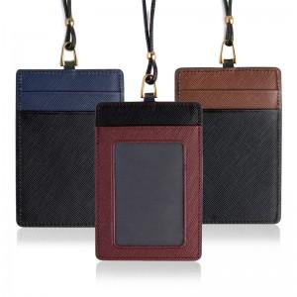

【상세/제작정보】 | 카라비나형 고리 변경시 +400원 컬러인쇄 가능합니다.

【인쇄/포장옵션】 | 불박 / 포장지포장

【공급단가】 | 수량 | 100~ | 300~ | 500~ | 1,000~ | 3,000~
*VAT별도 | 단가 | 7,000원 | 6,750원 | 6,500원 | 6,250원 | 6,000원

【상품 URL】 | http://www.easy1.co.kr/src/goods_detail.php?gdno=3338

